Cirkelyta"allt"
Fältprotokoll för klavning av levande träd OCH död ved i cirkelprovyta, SAMT inventering av epifytiska och vedlevande arter i cirkelyta |  |  |  |  |  |  |  |  |  |  |  |  |  |  |  |  |  | Protokollbilaga: Markgevetationstyper | (se baksidan för typarter HÖ och LÖ)
(metod M05 - målindikator 5a-b, 6a-b, 16a, 17 a,c + metod M17 - målindikator 15b,d + metod M23 - målindikator 23a-b)
 |  |  |  |  |  |  |  |  |  |  |  |  |  |  |  |  |  | Schema taget från Handledning i bonitering, del 3 - Markvegetationstyper. av B Hägglund och J-E Lundmark, utgiven av Skogsstyrelsen.
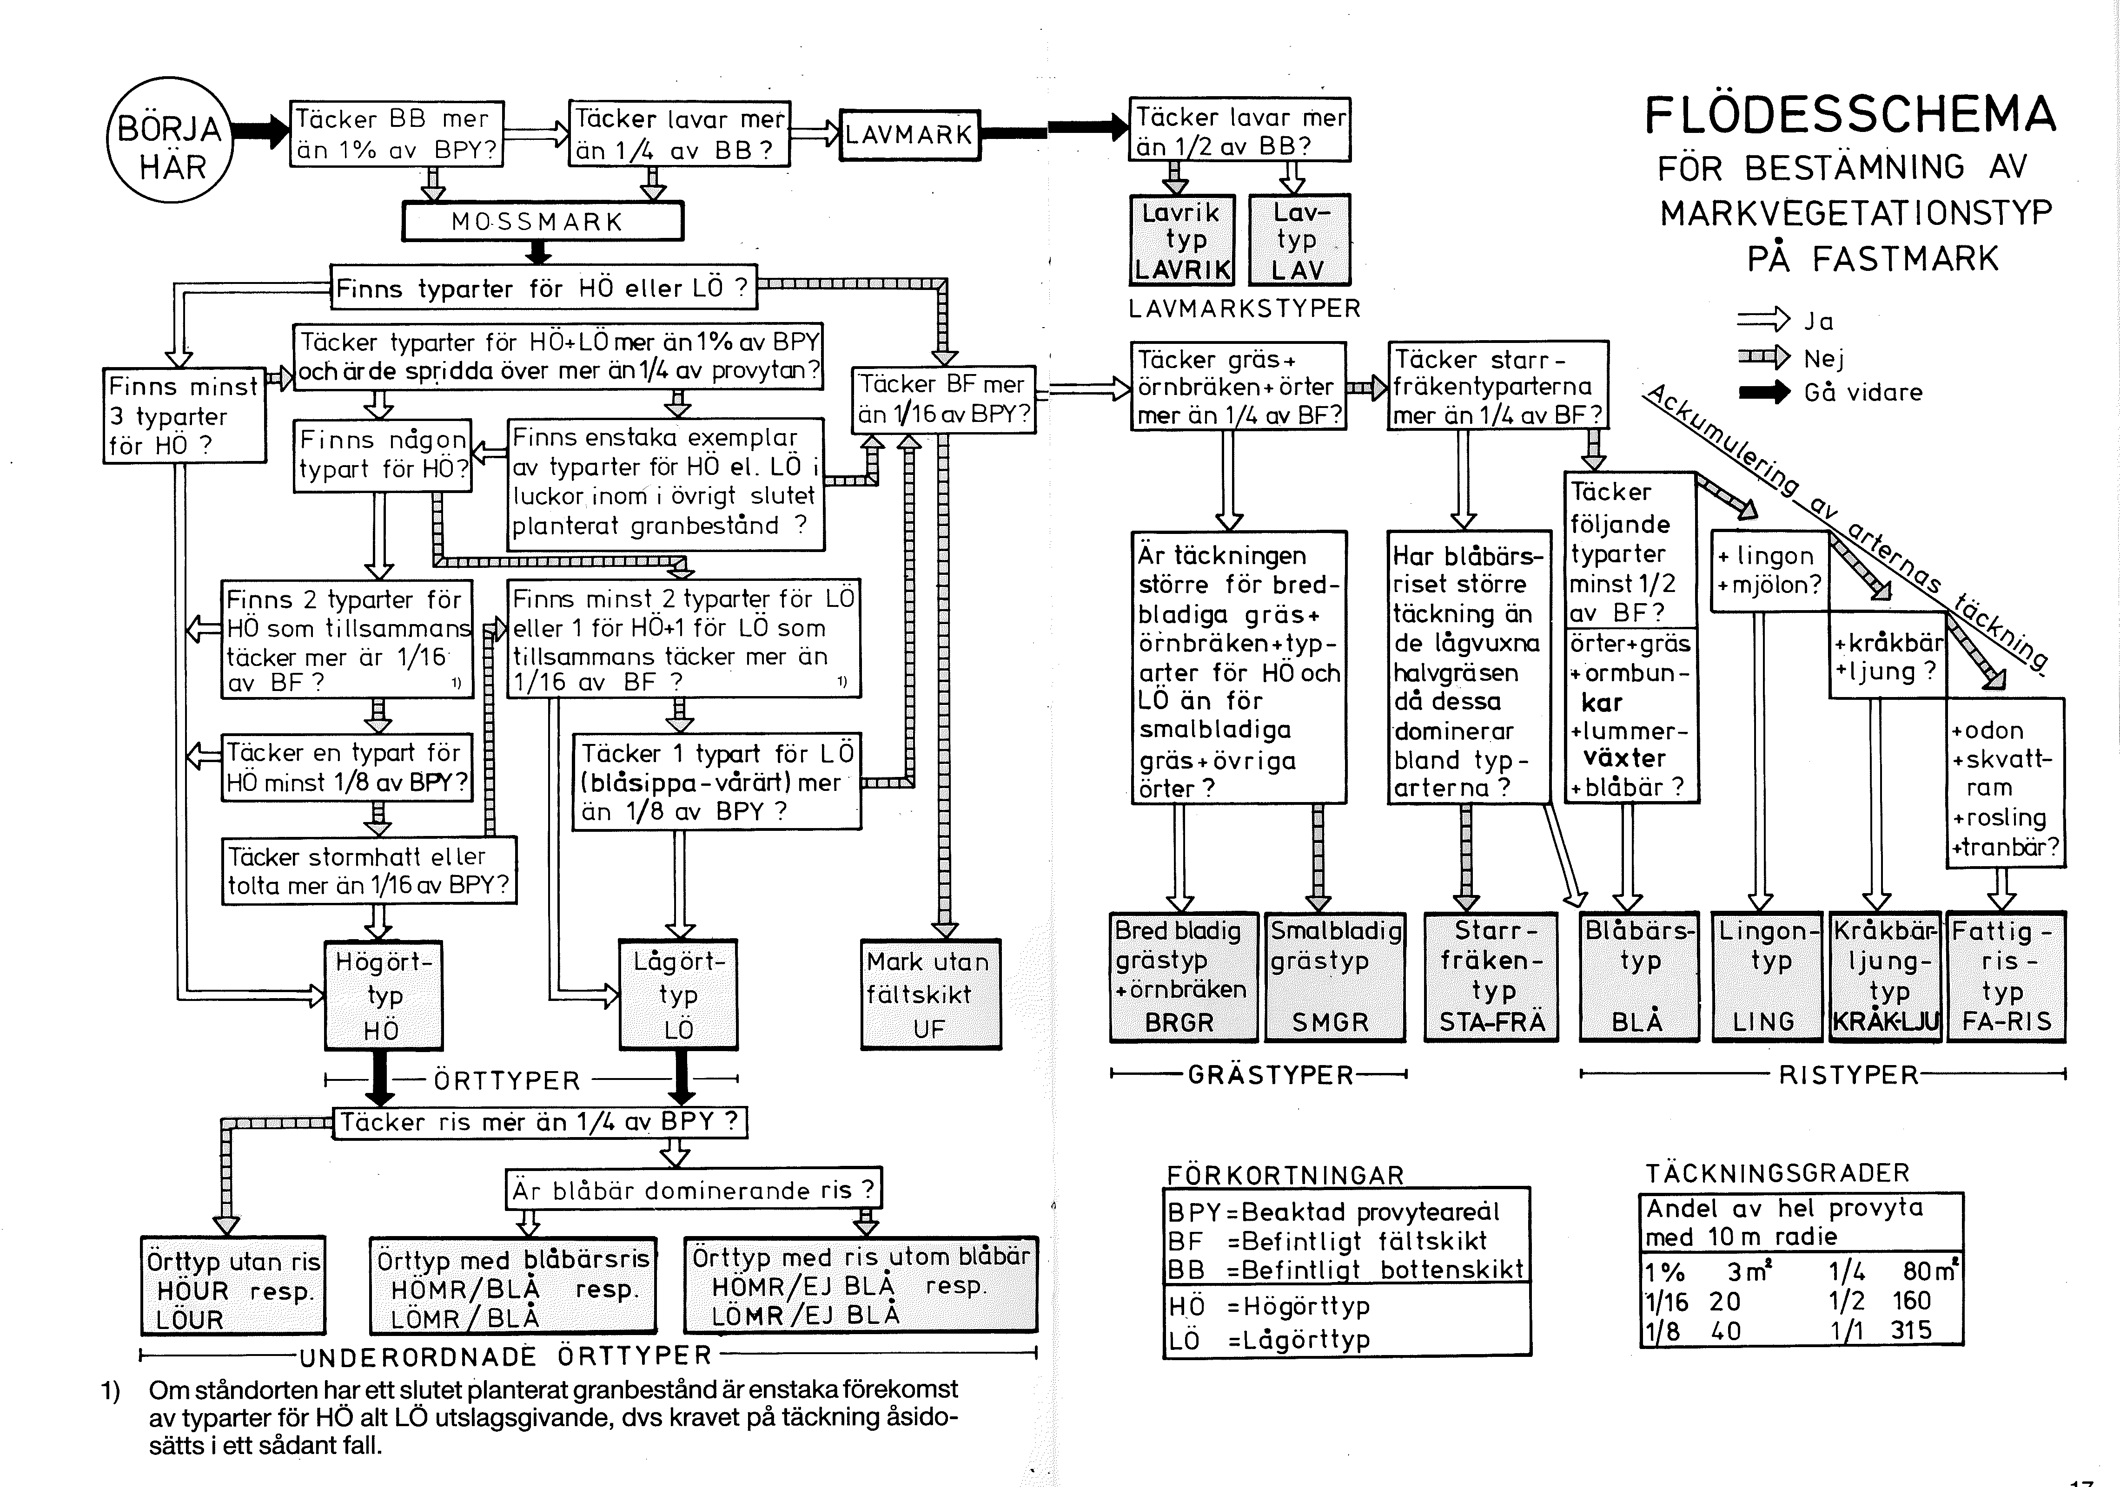
Inventerare (namn): |  |  |  |  |  |  |  |  |  | Inventeringsdatum
Områdesnamn: |  |  |  |  |  |  |  |  |  | Trakt (vid traktvis UF):
Sitekod (Natura 2000-områden): |  |  |  |  |  |  | Objektskod (övr. skyddade omr): |  |  |  |  |  |  |  | Artgrupp/-grupper som inventeras (markeras med X):
Naturtyp /-typer/ : |  |  |  |  |  |  | UF-enhet (kod): |  |  |  |  |  |  |  | Mossor och lavar (träd- o vedlevande) ∏
Cirkelytans radie i meter (normalt 10 m): |  |  |  |  |  |  |  |  |  |  |  |  |  |  | Vedlevande svampar ∏
 |  |  |  |  |  |  |  |  |  |  |  |  |  |  | Marklevande: kärlväxter ∏ mossor ∏ svampar ∏

punkt nr: |  |  | Vegetationstyp (se schema): |  |  |  |  |  |  |  |  |  |  | höjd över havet (m):
Koordinater (SWEREF, kan skrivas på kontoret): Nord Ost

 | *För nedbrutna lågor kan det räcka att ange trädslagsgrupp, t.ex. "lövträd".
 | Alla |  | Lev. | Döda träd /träddelar |  |  | Liggande döda träd /träddelar
 |  | DBH - |  |  |  | Höjd / |  |  | För liggande träd som ej är rotdel:
trädslag* | lev / död (L/D) | diameter i brösthöjd eller 1,3 m från bas (cm) | brand-ljud (B) | stående / lutande / liggande (S/Lu/Li) | Bränd ved (B) | Längd (m) (för avbrutet stående) | rotdel (R ) | Nedbryt-nings-grad (0-4) | Längd sektion 1 (dm) | topp-diameter sekt. 1 (cm) | Längd sektion 1-2 (dm) | topp-diameter sekt. 2 (cm) | Längd sektion 1-3 (dm) | topp-diameter sekt. 3 (cm) | Längd sektion 1-4 (dm) | topp-diameter sekt. 4 (cm) | Typiska arter

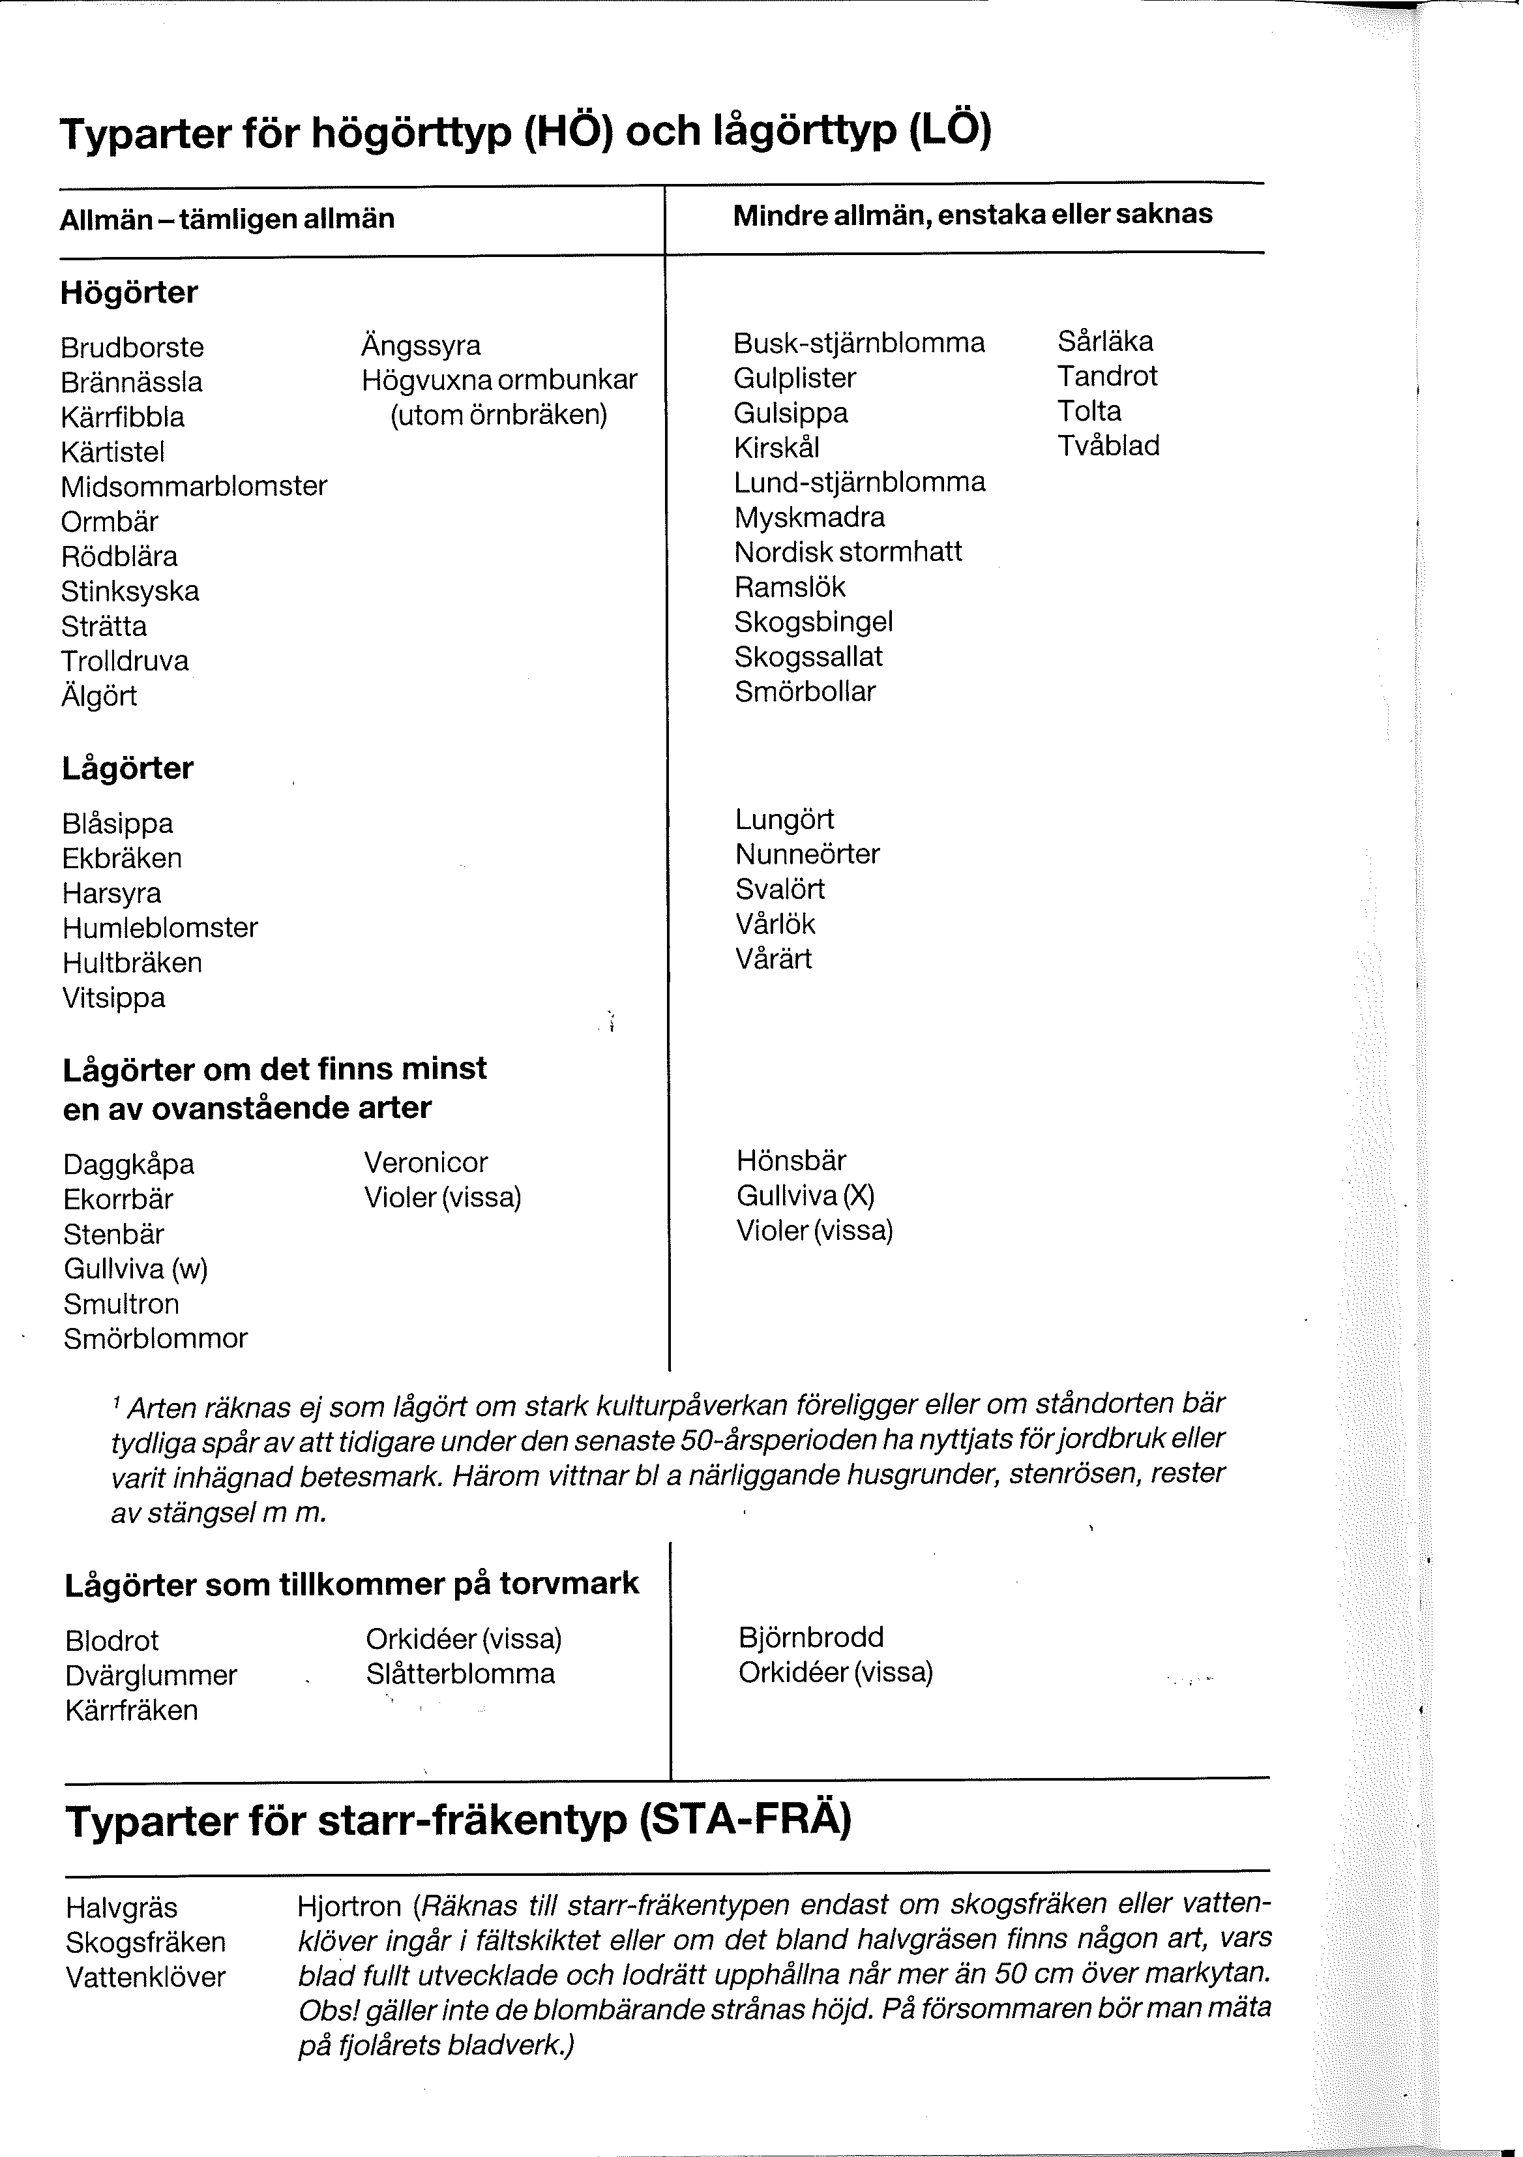
punkt nr: |  |  | Vegetationstyp (se schema): |  |  |  |  |  |  |  |  |  |  | höjd över havet (m): |  |  |  | Protokollbilaga: Markgevetationstyper | Typarter för Högörttyp (HÖ) och Lågörttyp (LÖ) | (används i schemat på framsidan)
Koordinater (SWEREF, kan skrivas på kontoret): Nord Ost

 | Alla |  | Lev. | Döda träd /träddelar |  |  | Liggande döda träd /träddelar
 |  |  |  |  |  | Höjd / |  |  | För liggande träd som ej är rotdel:
trädslag* | lev / död (L/D) | dbh - diameter i brösthöjd (cm) | brand-ljud (B) | stående / lutande / liggande (S/Lu/Li) | Bränd ved (B) | Längd (m) (för avbrutet stående) | rotdel (R ) | Nedbryt-nings-grad (0-4) | Längd sektion 1 (dm) | topp-diameter sekt. 1 (cm) | Längd sektion 1-2 (dm) | topp-diameter sekt. 2 (cm) | Längd sektion 1-3 (dm) | topp-diameter sekt. 3 (cm) | Längd sektion 1-4 (dm) | topp-diameter sekt. 4 (cm) | Typiska arter

punkt nr: |  |  | Vegetationstyp (se schema): |  |  |  |  |  |  |  |  |  |  | höjd över havet (m):
Koordinater (SWEREF, kan skrivas på kontoret): Nord Ost

 | Alla |  | Lev. | Döda träd /träddelar |  |  | Liggande döda träd /träddelar
 |  |  |  |  |  | Höjd / |  |  | För liggande träd som ej är rotdel:
trädslag* | lev / död (L/D) | dbh - diameter i brösthöjd (cm) | brand-ljud (B) | stående / lutande / liggande (S/Lu/Li) | Bränd ved (B) | Längd (m) (för avbrutet stående) | rotdel (R ) | Nedbryt-nings-grad (0-4) | Längd sektion 1 (dm) | topp-diameter sekt. 1 (cm) | Längd sektion 1-2 (dm) | topp-diameter sekt. 2 (cm) | Längd sektion 1-3 (dm) | topp-diameter sekt. 3 (cm) | Längd sektion 1-4 (dm) | topp-diameter sekt. 4 (cm) | Typiska arter

punkt nr: |  |  | Vegetationstyp (se schema): |  |  |  |  |  |  |  |  |  |  | höjd över havet (m):
Koordinater (SWEREF, kan skrivas på kontoret): Nord Ost

 | Alla |  | Lev. | Döda träd /träddelar |  |  | Liggande döda träd /träddelar
 |  |  |  |  |  | Höjd / |  |  | För liggande träd som ej är rotdel:
trädslag* | lev / död (L/D) | dbh - diameter i brösthöjd (cm) | brand-ljud (B) | stående / lutande / liggande (S/Lu/Li) | Bränd ved (B) | Längd (m) (för avbrutet stående) | rotdel (R ) | Nedbryt-nings-grad (0-4) | Längd sektion 1 (dm) | topp-diameter sekt. 1 (cm) | Längd sektion 1-2 (dm) | topp-diameter sekt. 2 (cm) | Längd sektion 1-3 (dm) | topp-diameter sekt. 3 (cm) | Längd sektion 1-4 (dm) | topp-diameter sekt. 4 (cm) | Typiska arter

